Hoja1
x | f(x) |  | Taller 22
0 | 1
1 | 0.2
2 | 2 |  |  | Grado 1 |  |  |  |  |  | Grado 2
3 | 4.2
4 | 5 | f(2,5) |  |  |  |  |  |  | f(2,5)
 |  | x0=2 |  |  |  |  |  |  | x0=1
 |  | x1=3 |  |  |  |  |  |  | x1=2
 |  |  |  |  |  |  |  |  | x2=3

 |  |  |  |  | f1(2,5)= | 3.1
 |  |  |  |  |  |  |  |  |  |  | f1(2,5)= | 3.05

 |  |  |  | Grado 3
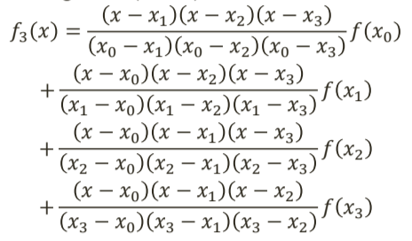
 | f(2,5)
 | x0=0
 | x1=1
 | x2=2
 | x3=3

 |  |  |  |  |  |  | f1(2,5)= | 3.1875

